VIK
Naam en adres van bedrijf... |  | Werkpost Locatie: |  |  |  |  | Lokaal: |  |  |  | Preventiedienst: Datum:

 |  | Veiligheidsinstructiekaart (VIK) voor gevaarlijke stoffen

Naam van het product...

International Chemical Safety Cards (ICSC): |  |  |  | Chemical Abstracts Service (CAS) nr°: |  |  |  |  | Stofidentificatienummer UN-nummer:

Gevaar

Gevaar (H-zinnen) |  | Nummeraanduiding + uitleg

Veiligheidszinnen (P-zinnen) |  | Nummeraanduiding + uitleg

Persoonlijke Beschermingsmiddelen (PBM)

Brandbestrijdingsmaatregelen |  |  |  |  |  |  |  |  | Bij brand: bel noodnummer 112 en start evacuatie

 | Poeder |  | CO2 |  | Schuim |  | GEEN water | Water

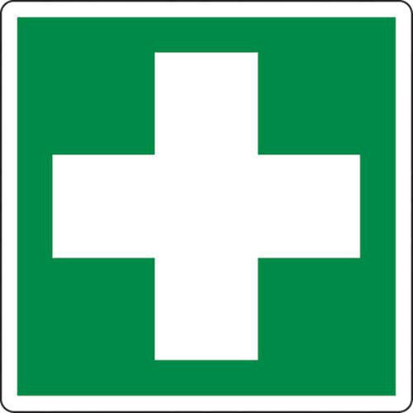 Maatregelen voor EHBO |  |  |  |  |  | Symptomen |  |  |  | EHBO
 |  |  | Inademing

 |  |  | Inslikken

 |  |  | Ogen

 |  |  | Huid

